상품제안서
수첩형 점착메모지 6P (HS-105-06) | 상품코드: S22303

 |  |  |  |  |  |  | 02-713-8555 | www.synergygift.co.kr
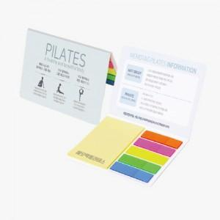 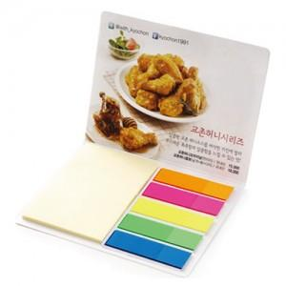

【상세/제작정보】 | <span style="font-size: 14pt;">표지컬러 내지먹1도 무료인쇄</span>

【인쇄/포장옵션】 | 표지컬러 내지먹1도 / OPP(비닐)

【공급단가】 | 수량 | 1,000~ | 2,000~ | 3,000~ | 5,000~ | 10,000~
*VAT별도 | 20매+필름20매 | 460원 | 450원 | 420원 | 400원 | 380원
 | 30매+필름20매 | 490원 | 480원 | 450원 | 420원 | 410원
 | 50매+필름20매 | 560원 | 540원 | 520원 | 480원 | 460원
 | 100매+필름20매 | 720원 | 700원 | 670원 | 630원 | 610원

【상품 URL】 | https://www.synergygift.co.kr:443/src/goods_detail.php?gdno=22303

